상품제안서
아이랩 티타늄 린트제로 보풀제거기 | 상품코드: S43808

 |  |  |  |  |  |  | 02-713-8555 | www.synergygift.co.kr
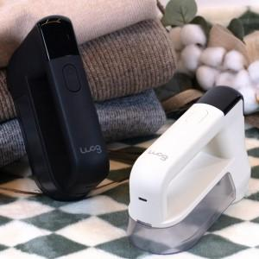 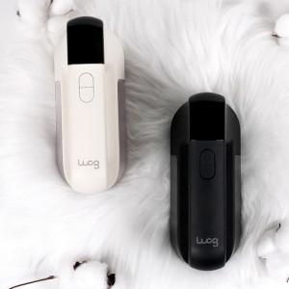 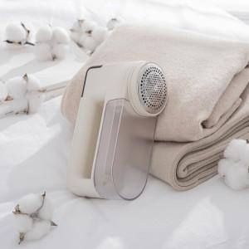

【상세/제작정보】 | * 강력함과 섬세함을 동시에 갖춘 6중 티타늄 블레이드가 옷감 손상없이 보풀만 깔끔하게 제거<br>* 9000RPM의 강력한 회전 속도와 흡입력으로 보풀을 빠르고 확실하게 제거<br>* 4세대 AVED 흡입 엔진으로 먼지 흡입 후 잔류 먼지를 최소화<br>* 소재별 맞춤 3단게 파워 조절<br>* 섬세한 의류 보호를 위한 스마트 높이조절 탭<br>* LED 집중 조명으로 미세 보풀까지 깨끗하게 제거<br>* 70mm 대형 헤드로 더 빠르게 사용<br>* 정전기 걱정없는 대용량 보풀통<br>* 사용자를 위한 안전 센서 적용<br>* 1800mAh 대용량 배터리 탑재<br>* 한눈에 확인 가능한 LED 디스플레이<br>* 손목에 부담없는 286g 초경량 무게

【인쇄/포장옵션】 | 레이저 / 포장지포장

【공급단가】 | 수량 | 20~ | 100~ | 300~ | 500~ | 1,000~
*VAT별도 | 단가 | 24,700원 | 23,370원 | 22,230원 | 21,660원 | 21,280원

【상품 URL】 | https://www.synergygift.co.kr:443/src/goods_detail.php?gdno=43808

